Base
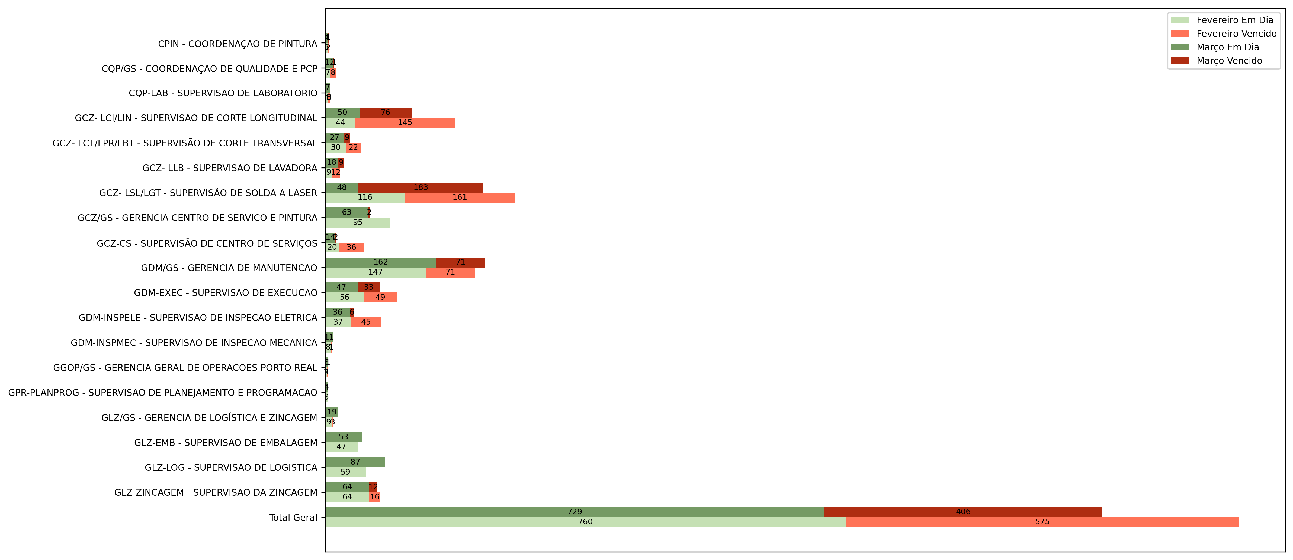
2025 | JANEIRO |  | FEVEREIRO |  | MARÇO |  | ABRIL |  | MAIO |  | JUNHO |  | JULHO |  | AGOSTO |  | SETEMBRO |  | OUTUBRO |  | NOVEMBRO |  | DEZEMBRO
Área | Em dia | Vencido | Em dia1 | Vencido2 | Em dia3 | Vencido3 | Em dia4 | Vencido4 | Em dia5 | Vencido5 | Em dia6 | Vencido6 | Em dia7 | Vencido7 | Em dia8 | Vencido8 | Em dia9 | Vencido9 | Em dia10 | Vencido10 | Em dia11 | Vencido11 | Em dia12 | Vencido12
CPIN - COORDENAÇÃO DE PINTURA |  |  | 3 | 2 | 4 | 1 | 5 |  | 1 | 3 | 1 | 2
CQP/GS - COORDENAÇÃO DE QUALIDADE E PCP |  |  | 7 | 8 | 12 | 1 | 27 | 1 | 41 | 25 | 36 | 28
CQP-LAB - SUPERVISAO DE LABORATORIO |  |  | 4 | 3 | 7 |  | 16 |  | 22 | 6 | 26 | 5
GCZ- LCI/LIN - SUPERVISAO DE CORTE LONGITUDINAL |  |  | 44 | 145 | 50 | 76 | 64 | 80 | 24 | 104 | 21 | 83
GCZ- LCT/LPR/LBT - SUPERVISÃO DE CORTE TRANSVERSAL |  |  | 30 | 22 | 27 | 9 | 40 | 18 | 28 | 27 | 26 | 33
GCZ- LLB - SUPERVISAO DE LAVADORA |  |  | 9 | 12 | 18 | 9 | 14 | 11 | 7 | 22 | 11 | 24
GCZ- LSL/LGT - SUPERVISÃO DE SOLDA A LASER |  |  | 116 | 161 | 48 | 183 | 62 | 151 | 14 | 183 | 17 | 144
GCZ/GS - GERENCIA CENTRO DE SERVICO E PINTURA |  |  | 95 |  | 63 | 2 | 17 | 20 | 4 | 5 | 11 | 9
GCZ-CS - SUPERVISÃO DE CENTRO DE SERVIÇOS |  |  | 20 | 36 | 14 | 2 | 21 | 2 | 19 | 11 | 22 | 13
GDM/GS - GERENCIA DE MANUTENCAO |  |  | 147 | 71 | 162 | 71 | 221 | 77 | 219 | 143 | 124 | 169
GDM-EXEC - SUPERVISAO DE EXECUCAO |  |  | 56 | 49 | 47 | 33 | 123 | 32 | 268 | 16 | 238 | 54
GDM-INSPELE - SUPERVISAO DE INSPECAO ELETRICA |  |  | 37 | 45 | 36 | 6 | 434 | 25 | 269 | 15 | 12 | 252
GDM-INSPMEC - SUPERVISAO DE INSPECAO MECANICA |  |  | 8 | 1 | 11 |  | 61 | 1 | 231 | 5 | 180 | 8
GGOP/GS - GERENCIA GERAL DE OPERACOES PORTO REAL |  |  | 2 | 1 | 3 | 1 | 4 | 1 |  | 1 |  | 1
GPR-PLANPROG - SUPERVISAO DE PLANEJAMENTO E PROGRAMACAO |  |  | 3 |  | 4 |  | 9 |  | 9 | 1 |  | 1
GLZ/GS - GERENCIA DE LOGÍSTICA E ZINCAGEM |  |  | 9 | 3 | 19 |  | 22 |  | 7 | 18 | 11 | 19
GLZ-EMB - SUPERVISAO DE EMBALAGEM |  |  | 47 |  | 53 |  | 1 |  | 45 |  | 87
GLZ-LOG - SUPERVISAO DE LOGISTICA |  |  | 59 |  | 87 |  | 106 |  | 65 | 2 | 7
GLZ-ZINCAGEM - SUPERVISAO DA ZINCAGEM |  |  | 64 | 16 | 64 | 12 | 36 | 5 | 53 | 22 | 44 | 24
Total Geral |  |  | 760 | 575 | 729 | 406 | 1283 | 424 | 1326 | 609 | 874 | 869

